Bug Report #16Tablet
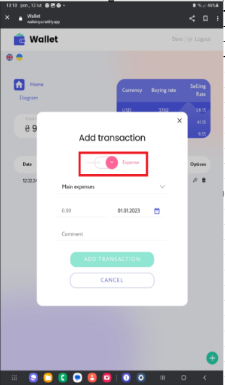
ID | BR16Tablet
Reporter: | Dorota Król-Ellwart | Assignee: | developer | Status: | New
Type: | Funkcjonalne | Severity: |  | Priority: | High
Browser: | Google Chrom | OS: | Tablet | OS version
Summary: | Suwak pomiędzy przy dodawaniu transakcji
Description: | Prawidłowe dodawanie transakcji - przychód (Income)

Pre-conditions:
1 | Otwarta strona https://wallet-q-a.netlify.app/login
2 | Zarejestrowany użytkownik
Steps to reproduce:
1 | Najedź kursorem na zieloną ikonę "+" w prawym, dolnym rogu ekranu, kliknij
2 | Przesuń suwak na opcję "Income"
3 | Wpisz kwotę transakcji 9.99, ustaw dzisiejszą datę za pomocą ikony "Kalendarz", wpisz komentarz "Test"
4 | Zatwierdź transakcję zielonym przyciskiem "Add"
Actual result: Brak możliwości przesunięcia suwaka pomiędzy "Income" a "Expense". Suwak zmienia swoje położenie po kliknięciu na napis "Income" lub "Expense". Napis "Income" nachodzi na suwak (nieestetyczny wygląd).

Expected result: Możliwość przesuwania suwakiem (palcem po ekranie). Napis "Income" nie nachodzi na suwak.

Attachments:

Additional info:

Bug Report #17Tablet
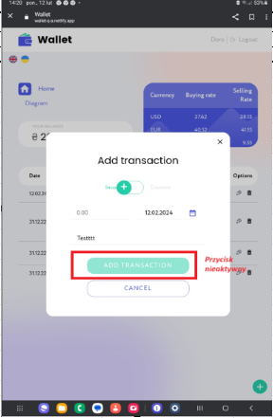
ID | BR17Tablet
Reporter: | Dorota Król-Ellwart | Assignee: | developer | Status: | New
Type: |  | Severity: |  | Priority: | High
Browser: | Google Chrom | OS: | Tablet | OS version
Summary: | Brak możliwości dodania transakcji z kwotą 0.00
Description: | Brak możliwości dodania transakcji z kwotą 0.00

Pre-conditions:
1 | Otwarta strona https://wallet-q-a.netlify.app/login
2 | Poprawne zalogowanie się do aplikacji
Steps to reproduce:
1 | Najedź kursorem na zieloną ikonę "+" w prawym, dolnym rogu ekranu, kliknij
2 | Przesuń suwak na opcję "Income"
3 | Wpisz kwotę transakcji 0.00, ustaw dzisiejszą datę za pomocą ikony "Kalendarz", wpisz komentarz "Test"
4 | Zatwierdź transakcję zielonym przyciskiem "Add"
Actual result: Brak możliwości dodania transkacji z kwotą 0.00 Przycisk "Add transaction" jest nieaktywny.

Expected result: Pytanie czy to jest błąd? Według specyfikacji technicznej, jeśli nie poda się kwoty to będzie ona wyświetlana automatycznie jako 0.00

Attachments:

Additional info:

Bug Report #18Tablet
ID | BR18Tablet
Reporter: | Dorota Król-Ellwart | Assignee: | developer | Status: | New
Type: |  | Severity: |  | Priority: | High
Browser: | Google Chrom | OS: | Tablet | OS version
Summary: | Przy dodawaniu "Income" brak mozliwości ustawienia daty przyszłej
Description: | Kaledarz zatrzymuje się na dniu bieżącym

Pre-conditions:
1 | Otwarta strona https://wallet-q-a.netlify.app/login
2 | Poprawne zalogowanie się do aplikacji
Steps to reproduce:
1 | Najedź kursorem na zieloną ikonę "+" w prawym, dolnym rogu ekranu, kliknij
2 | Przesuń suwak na opcję "Income"
3 | Wpisz kwotę transakcji 9.99, ustaw datę 29.05.2024 za pomocą ikony "Kalendarz", wpisz komentarz "Test"
4 | Zatwierdź transakcję zielonym przyciskiem "Add"
Actual result: Brak możliwości ustawienia daty przyszłej. Kalendarz zatrzymuje się na bieżącym dniu.

Expected result: Pytanie czy to jest błąd? W specyfikacji technicznej nie ma na ten temat informacji. Czy można ustawiać datę przyszłą?

Attachments:
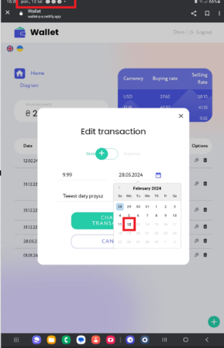
Additional info:

Bug report #27
ID | BR27Tablet
Reporter: | Dorota Król-Ellwart | Assignee: | developer | Status: | New
Type: | Funkcjonalne | Severity: |  | Priority: | High
Browser: | Google Chrom | OS: | Tablet | OS version
Summary: | Data przy transakcji
Description: | Prawidłowe dodawanie transakcji, automatyczne ustawianie się daty - przychód (Income)

Pre-conditions:
1 | Otwarta strona https://wallet-q-a.netlify.app/login
2 | Zarejestrowany użytkownik
Steps to reproduce:
1 | Najedź kursorem na zieloną ikonę "+" w prawym, dolnym rogu ekranu, kliknij
2 | Przesuń suwak na opcję "Income"
3 | Wpisz kwotę transakcji 9.99, ustaw dzisiejszą datę za pomocą ikony "Kalendarz", wpisz komentarz "Test"
4 | Zatwierdź transakcję zielonym przyciskiem "Add"
Actual result: Przy dodawaniu transakcji,, autoamtyacznie miała się wyświetlać data z bieżącego dnia (jeśli nie zmieniamy daty). Dodaje się data 31.12.2023 za każdym razem.

Expected result: Jeśli dodajemy transakcję bez ustawiania daty, powinna się ustawiać aktualna data (w tym przypadku 12.02.2023).

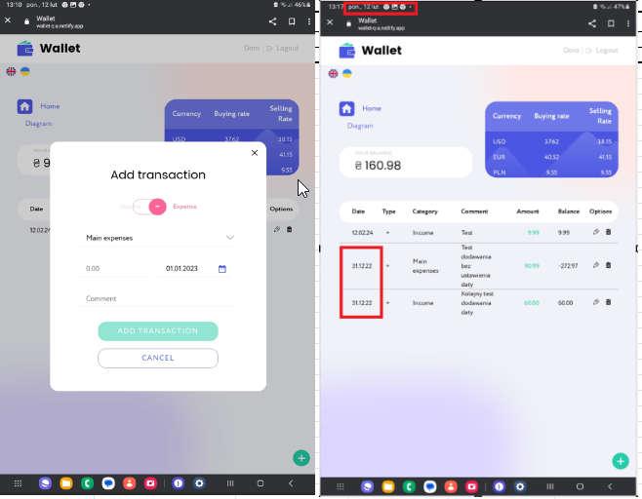
Attachments:

Additional info:

Bug report #28
ID | BR28
Reporter: | Dorota Król-Ellwart | Assignee: | developer | Status: | New
Type: | Funkcjonalne | Severity: |  | Priority: | High
Browser: | Google Chrom | OS: | Tablet | OS version
Summary: | Brak możliowści sprawdzenia poprawności hasła
Description: | Okno rejestracji nowego użytkownika - hasło

Pre-conditions:
1 | Otwarta strona https://wallet-q-a.netlify.app/login
2
Steps to reproduce:
1 | Kliknij w przycisk "Sign up"
2
3
4
Actual result: Brak możliwości sprawdzenia poprawności wpisanego hasła

Expected result: Umieszczenie klikalnej ikonki "oko", aby dać możliwość użytkownikowi sprzedzić poprawność wpisywanego hasła i potwierdzenia hasła (zarówno w linii "Password" jak i "Confrim password" powinna być taka ikonka).

Attachments:

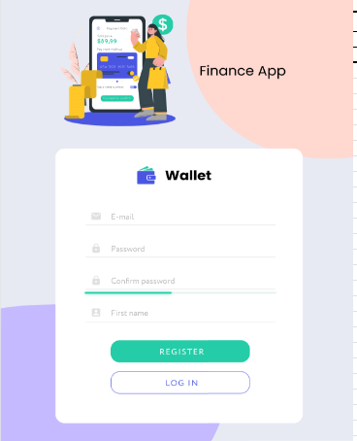
Additional info:

Bug report #29
ID | BR29
Reporter: | Dorota Król-Ellwart | Assignee: | developer | Status: | New
Type: | Funkcjonalne | Severity: |  | Priority: | High
Browser: | Google Chrom | OS: | Tablet | OS version
Summary: | Brak limitu znaków w polach "Password" i "Confirmation password"
Description: | Limit zanków w polu "Password" i "Confirmation password"

Pre-conditions:
1 | Otwarta strona https://wallet-q-a.netlify.app/login
2
Steps to reproduce:
1 | Kliknij w przycisk "Log in"
2
3
4
Actual result: Brak wprowadzonego limitu znaków w polu "Password" i "Confirmation password".

Expected result: Umieszczenie limitu znaków, zgodnie ze specyfikacją techniczną, min. Ilość znaków 6, maksymalna liczba znaków 12

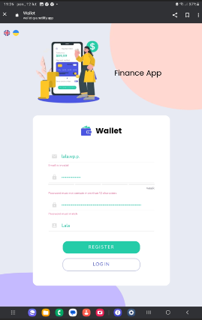
Attachments:

Additional info:

Bug report #30
ID | BR30
Reporter: | Dorota Król-Ellwart | Assignee: | developer | Status: | New
Type: | Funkcjonalne | Severity: |  | Priority: | High
Browser: | Google Chrom | OS: | Tablet | OS version
Summary: | Hasło - problemy
Description: | Brak możliwości sprawdzenia hasła i przycisku zapomniałem hasła.

Pre-conditions:
1 | Otwarta strona https://wallet-q-a.netlify.app/login
2
Steps to reproduce:
1 | Kliknij w przycisk "Log in"
2
3
4
Actual result: Po wprowadzeniu hasła wyświetla się w formie kropek.

Expected result: Umieszczenie przy wierszu "password" ikonki "oka" do możliwości podejrzenia poprawności wpisanego hasła. Dodanie dodatkowego przycisku "Zapomniałem hasła" z mozliwością wysłania hasła na maila.

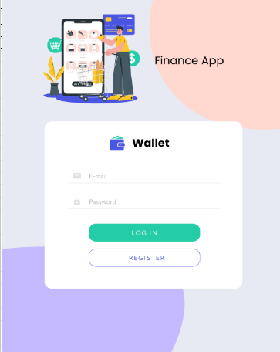
Attachments:

Additional info:

Bug report #31
ID | BR31
Reporter: | Dorota Król-Ellwart | Assignee: | developer | Status: | New
Type: |  | Severity: |  | Priority: | High
Browser: | Google Chrom | OS: | Tablet | OS version
Summary: | Zły wygląd w wyświetlanoiu aplikacji
Description: | „Feel free to add some transactions!” – mógłby być bardziej widoczny, wytłuszczony

Pre-conditions:
1 | Otwarta strona https://wallet-q-a.netlify.app/login
2 | Poprawne zalogowanie się do aplikacji
Steps to reproduce:
1 | Najedź kursorem na ikonę "Strony głównej"- "domek"="Home" w prawym górnym rogu ekranu, kliknij
2
3
4
Actual result: Napis „Feel free to add some transactions!” - jest malutki, nie rzuca się w oczy użytkownikowi.

Expected result: Napis „Feel free to add some transactions!” – mógłby być bardziej widoczny, wytłuszczony

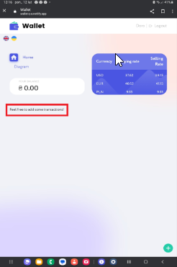
Attachments:

Additional info:

Bug report #32
ID | BR32
Reporter: | Dorota Król-Ellwart | Assignee: | developer | Status: | New
Type: |  | Severity: |  | Priority: | High
Browser: | Google Chrom | OS: | Tablet | OS version
Summary: | Błędne wyświetlanie w opcji Statistic
Description: | Brak ikonki "wykres" przy słowie Diagram, Słowo Diagram powinno być słowem Statistic.

Pre-conditions:
1 | Otwarta strona https://wallet-q-a.netlify.app/login
2 | Poprawne zalogowanie się do aplikacji
Steps to reproduce:
1 | Najedź kursorem na ikonę "Diagram"- w prawym górnym rogu ekranu, kliknij
2
3
4
Actual result: Brak ikonki Statystyki, wyświetla się klikany napis Diagram

Expected result: Zgodnie z wytycznymi technicznymi do wyświetlenia statystyk powinno być klikalne słowo "Statistic" przy którym wyświetla się okienko z symbolem statystyki (której obecnie brakuje.

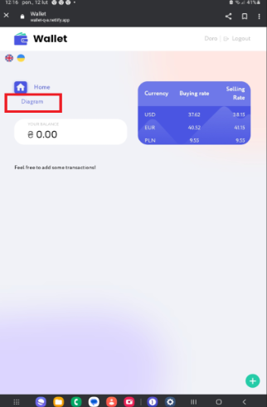
Attachments:

Additional info:

Bug report #33
ID | BR11Tablet
Reporter: | Dorota Król-Ellwart | Assignee: | developer | Status: | New
Type: |  | Severity: |  | Priority: | High
Browser: | Google Chrom | OS: | Tablet | OS version
Summary: | Przy dodawaniu "Expense" brak mozliwości ustawienia daty przyszłej
Description: | Kaledarz zatrzymuje się na dniu bieżącym

Pre-conditions:
1 | Otwarta strona https://wallet-q-a.netlify.app/login
2 | Poprawne zalogowanie się do aplikacji
Steps to reproduce:
1 | Najedź kursorem na zieloną ikonę "+" w prawym, dolnym rogu ekranu, kliknij
2 | Przesuń suwak na opcję "Expense"
3 | Wpisz kwotę transakcji 9.99, ustaw datę 29.05.2024 za pomocą ikony "Kalendarz", wpisz komentarz "Test", wybierz z rozwijalnej listy "select a category" kategorię "Education"
4 | Zatwierdź transakcję zielonym przyciskiem "Add"
Actual result: Brak możliwości ustawienia daty przyszłej. Kalendarz zatrzymuje się na bieżącym dniu.

Expected result: Pytanie czy to jest błąd? W specyfikacji technicznej nie ma na ten temat informacji. Czy można ustawiać datę przyszłą?

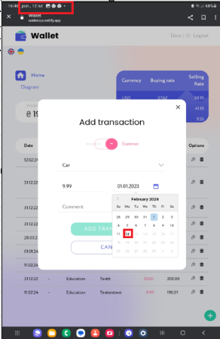
Attachments:

Additional info:

Bug report#34
ID | BR34
Reporter: | Dorota Król-Ellwart | Assignee: | developer | Status: | New
Type: |  | Severity: |  | Priority: | High
Browser: | Google Chrom | OS: | Tablet | OS version
Summary: | Dodatkowa kolumna "Balance"
Description: | Dodatkowa kolumna "Balance"

Pre-conditions:
1 | Otwarta strona https://wallet-q-a.netlify.app/login
2 | Poprawne zalogowanie się do aplikacji
Steps to reproduce:
1 | Dodaj poprawnie kilka transakcji.
2
3
4
Actual result: Występuje przedostatnia kolumna "Balance".

Expected result: Czym jest ta kolumna, nie ma jej w specyfikacji w Figmie.

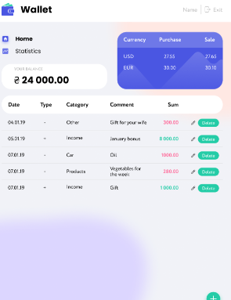
Attachments: | pierwszy screen z Figmy, drugi z aplikacji realnej
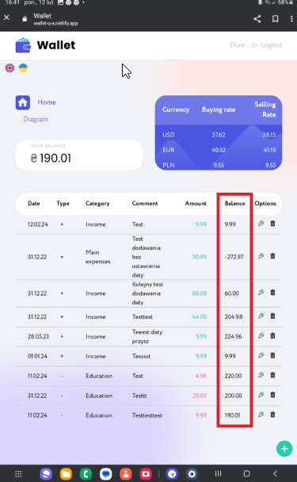
Additional info:

